首页
太吾绘卷全内功、绝技及逆练内功、绝技特效汇总

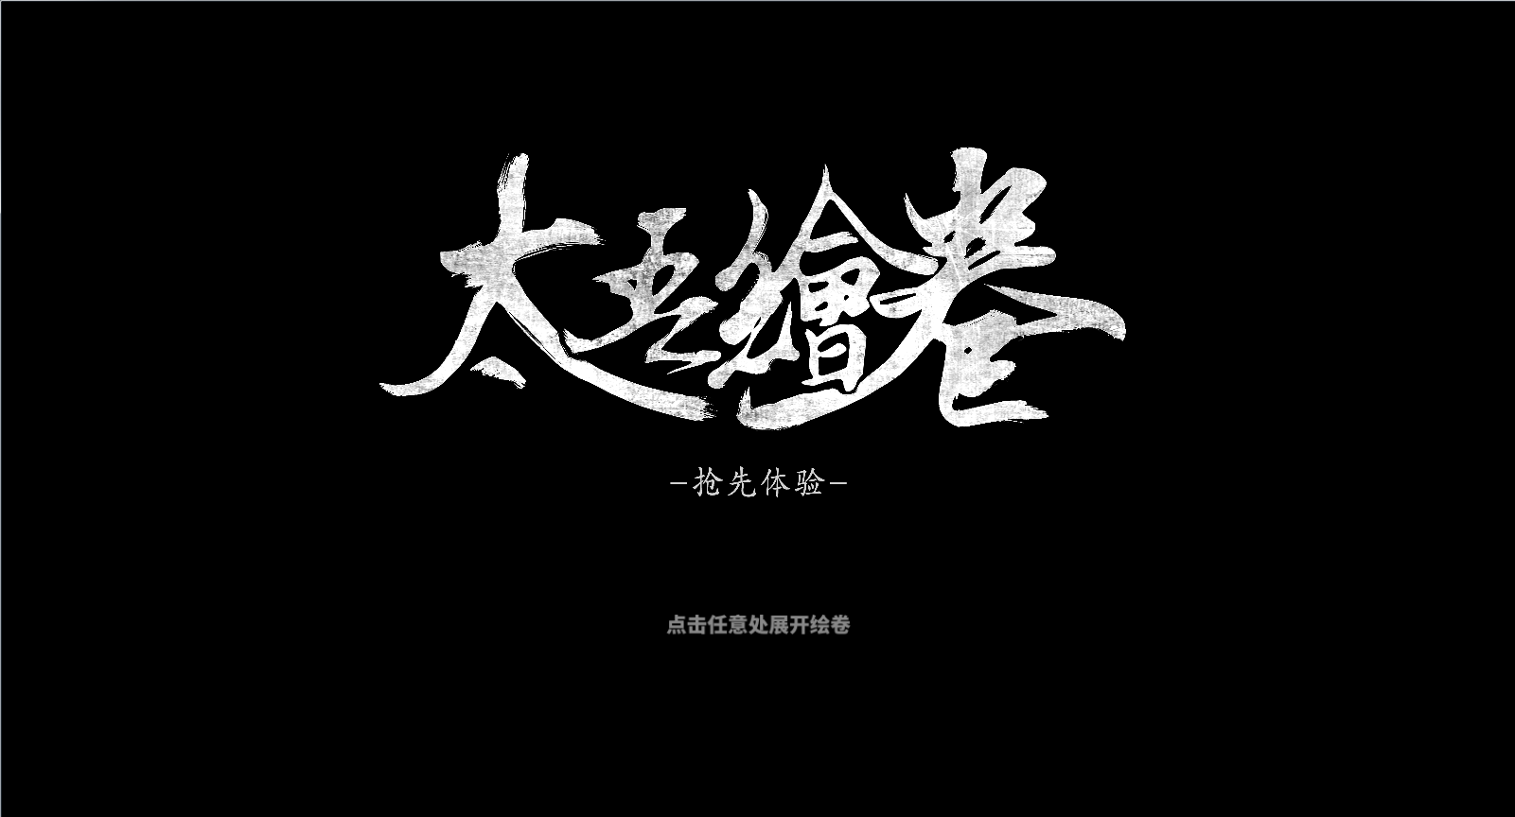

轻功数值是同一角色，不同门派的轻功对比，与角色实际数值可能有所出入。但可作为参考对比各门派轻功好用不好用

